상품제안서
맥세이프 셀카봉 삼각대 | 상품코드: S01265

 |  |  |  |  |  |  | 02-713-8555 | www.synergygift.co.kr
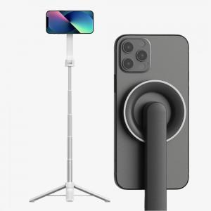

【상세/제작정보】 | <p><span style="font-size: 14pt;">※ 기본수량 미만 발주 진행시 별도 문의 바랍니다.</span></p>

【인쇄/포장옵션】 | 레이저 / 포장지포장

【공급단가】 | 수량 | 30~ | 100~ | 300~ | 500~ | 1,000~
*VAT별도 | 블랙 | 24,810원 | 24,430원 | 23,860원 | 22,900원 | 21,950원
 | 화이트 | 24,810원 | 24,430원 | 23,860원 | 22,900원 | 21,950원

【상품 URL】 | https://www.synergygift.co.kr:443/src/goods_detail.php?gdno=18809

